Лист1
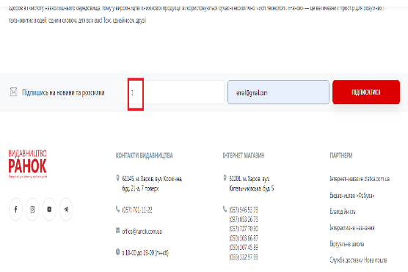

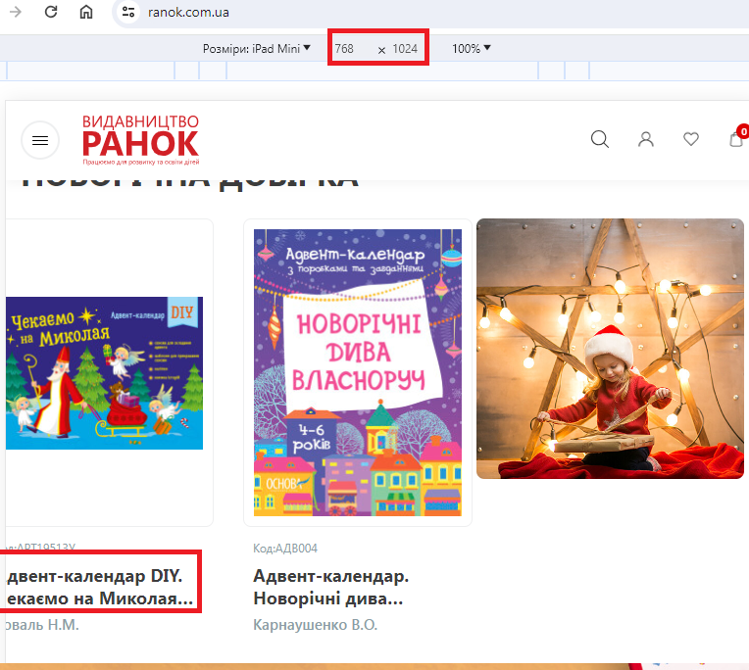
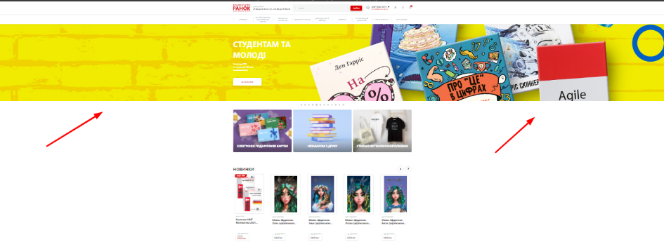
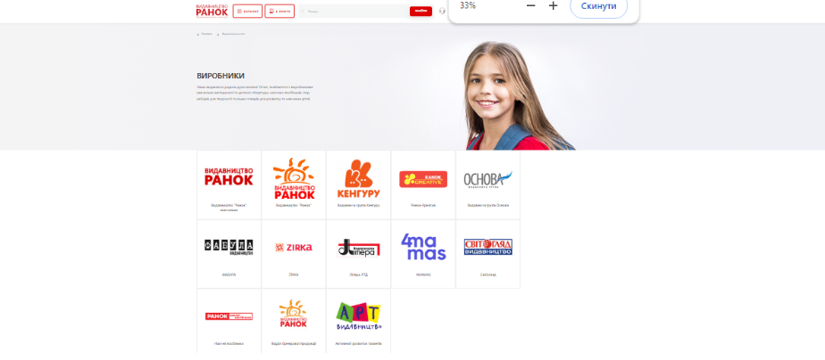
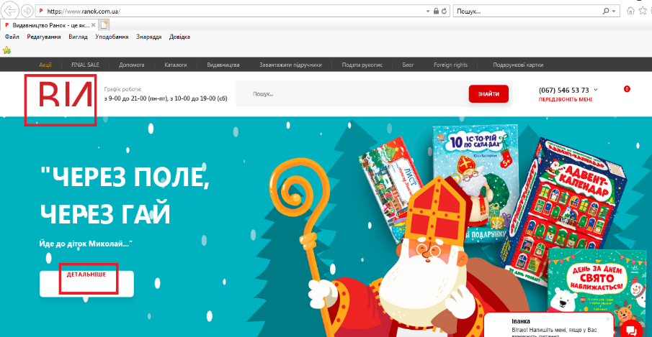
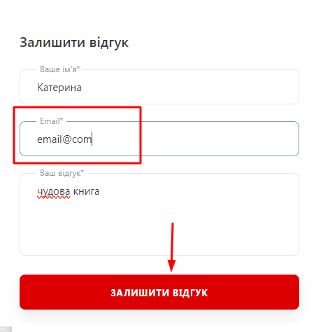
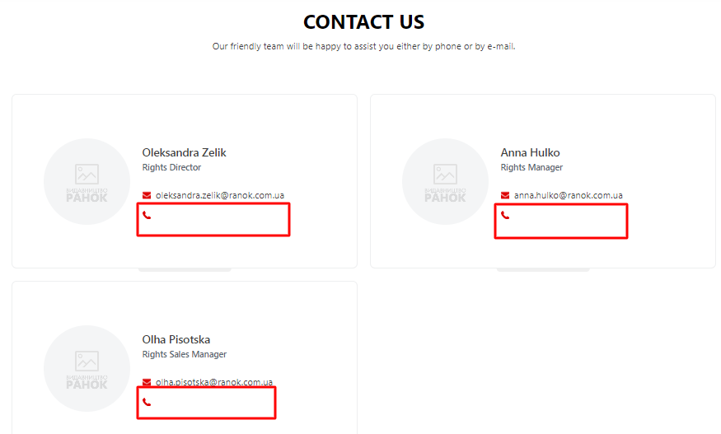
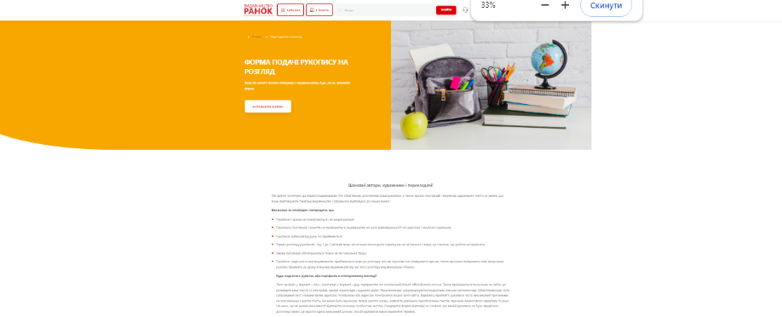
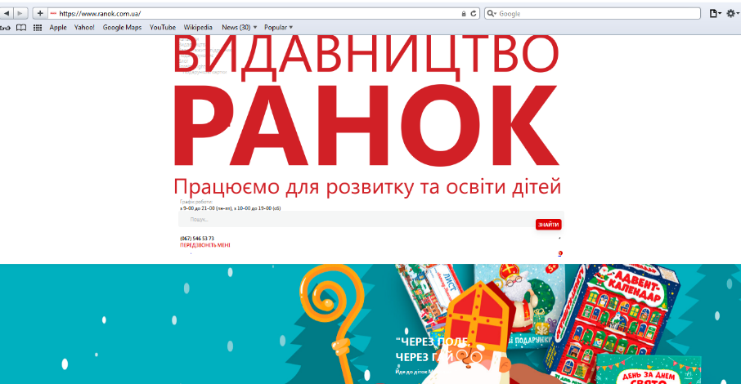
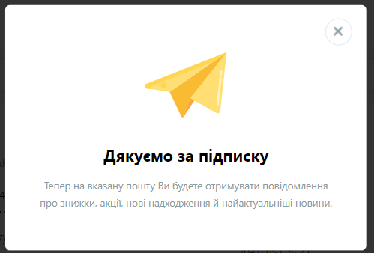
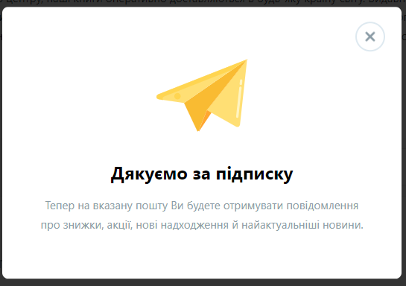
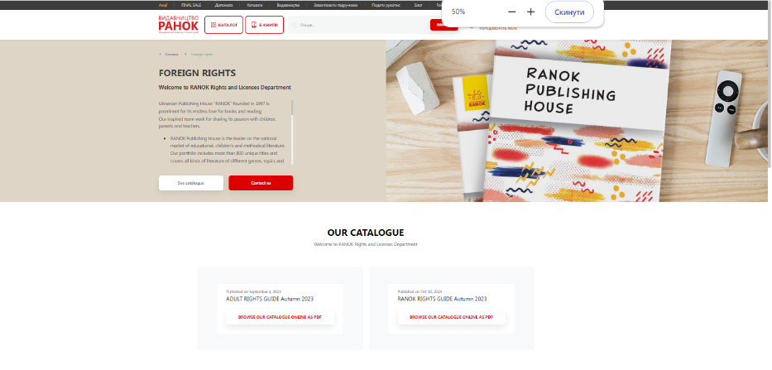
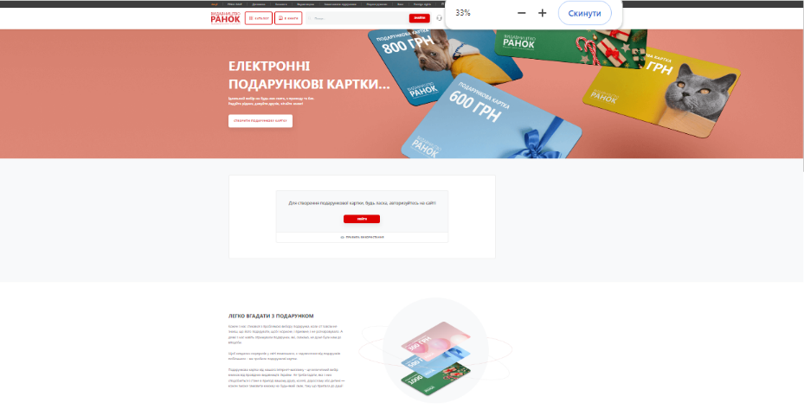
Bug-reports
ID | BR1 | BR2 | BR3 | BR4 | BR5 | BR6 | BR7 | BR8
Summary | Не валідується поле "Ваше ім'я" у розділі "Підпишись на новини та розсилки" на головній сторінці | Не валідується домене ім'я імейлу в полі "Ваш e-mail" у розділі "Підпишись на новини та розсилки" на головній сторінці | Неправильно відображається елемент під час зміни розміру вікна браузера на головній сторінці сайту | Неправильно відображається зображення слайдшоу під час зменшення масштабу на головній сторінці сайту | Неправильно відображаються банери під час зменшення масштабу у розділах "Видавництва", "Подати рукопис", "Foreign rights", "Подарункові картки" | Некоректно відображається сайт у браузерах IE та Safari | Не валідується домене ім'я імейлу в полі "Ваш e-mail" у формі "Залишити відгуки" на сторінці будь-якого товару | Не вказані контактні номера телефону в "CONTACT US" розділу "Foreign rights"
Pre-conditions | Відкрити сайт https://www.ranok.com.ua/ | Відкрити сайт https://www.ranok.com.ua/ | Відкрити сайт https://www.ranok.com.ua/ | Відкрити сайт https://www.ranok.com.ua/ | Відкрити сайт https://www.ranok.com.ua/ |  | Відкрити сайт https://www.ranok.com.ua/ | Відкрити сайт https://www.ranok.com.ua/

Steps | 1. Ввести в поле "Ваше ім'я" ім'я з однієї літери "І" | 1. Ввести в поле "Ваше ім'я": "Ігор" | 1. Змінити розмір вікна браузера до 768x1024 | 1. Зменшити масштаб сторінки | 1. Перейти у розділ "Видавництва" | 1. Відкрити сайт https://www.ranok.com.ua/ у браузері Safari | 1. Вибрати товар https://www.ranok.com.ua/info-advent-kalendar-diy-cekajemo-na-mikolaia-40543.html | 1. Перейти у розділ "Foreign rights"
 | 2. Ввести в поле "Ваш e-mail" : "email@gmail.com" | 2. Ввести в поле "Ваш e-mail" : "email@gmail" | 2. Проскролити донизу до категорії "НОВОРІЧНА ДОБІРКА" |  | 2. Зменшити масштаб сторінки | 2. Відкрити сайт https://www.ranok.com.ua/ у браузері IE | 2. Заповнити поля у формі "Залишити відгук": ваше ім'я: Катерина, Email: email@com, Ваш відгук: чудова книга.
 | 3. Натиснути "Підписатися" | 3. Натиснути "Підписатися" |  |  | 3. Перейти у розділ "Подати рукопис" |  | 3. Натиснути "Залишити відгук"
 |  |  |  |  | 4. Зменшити масштаб сторінки
 |  |  |  |  | 5. Перейти у розділ "Foreign rights"
 |  |  |  |  | 6. Зменшити масштаб сторінки
 |  |  |  |  | 7. Перейти у розділ "Подарункові картки"
 |  |  |  |  | 8. Зменшити масштаб сторінки
Expected result | Має бути сповіщення про невірно заповнене поле "Ваше ім'я" | Має бути сповіщення про невірно заповнене поле "Ваш e-mail" | Елемент "Адвент-календар DIY. Чекаємо на Миколая (українською мовою)" відображається неповністю | Слайдшоу має відповідати ширині сторінки та зменшуватися при зменшенні масштабу сторінки | Баннер має відповідати ширині сторінки та зменшуватися при зменшенні масштабу сторінки | Всі елементи сайту мають відображатись коректно | Має бути сповіщення про невірно заповнене поле "Еmail" | Біля іконок телефону мають знаходитись контактні номери
Actual result | Підписка виконана успішно | Підписка виконана успішно | Елемент "Адвент-календар DIY. Чекаємо на Миколая (українською мовою)" має коректно відображатися | Слайдшоу не відповідає ширині сторінки | Слайдшоу не відповідає ширині сторінки | Елементи сайту відображаються некоректно | Відгук відправлений | Відсутні кнтактні номери біля іконок телефону
Post-condition
Environment | Google Chrome Версія 119.0.6045.160 (Офіційне складання) (64-розрядна версія), усі браузери | Google Chrome Версія 119.0.6045.160 (Офіційне складання) (64-розрядна версія), усі браузери | Google Chrome Версія 119.0.6045.160 (Офіційне складання) (64-розрядна версія), усі браузери | Google Chrome Версія 119.0.6045.160 (Офіційне складання) (64-розрядна версія), усі браузери | Google Chrome Версія 119.0.6045.160 (Офіційне складання) (64-розрядна версія), усі браузери | IE, Safari | Google Chrome Версія 119.0.6045.160 (Офіційне складання) (64-розрядна версія), усі браузери | Google Chrome Версія 119.0.6045.160 (Офіційне складання) (64-розрядна версія), усі браузери
Severity | low | low | low | low | low | major | low | major
Priority | low | low | low | low | low | high | low | low
Type of bug | Functional | Functional | UI | UI | UI | UI | Functional | Functional
Attachments | https://prnt.sc/c4ROVyjTVrIH | https://prnt.sc/Wi8emzEjSshv | https://prnt.sc/qKOWXtTN5cQ9 | https://prnt.sc/apVenXdk_qAu |  |  | https://prnt.sc/EPoMSkYwMUjU

